Tema 1
Volver
 | En la "Mantencion de Activos Fijos", permitir eliminar más de 1 activo fijo
 | Hoy solo se puede eliminar de a uno

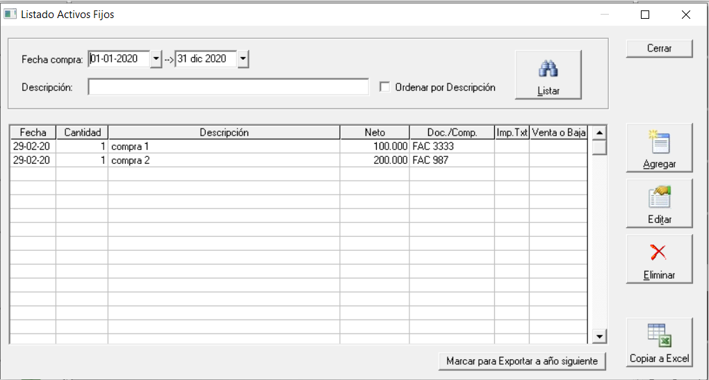
 |  |  |  | FW: al igual que en el libro de compras o ventas, se elimina de a uno o todos

 |  |  |  | Tal como dije una vez, hay que ver si se requiere pars un usuario, no para uso interno de pruebas

 | Lo que se podria hacer aca es:
 |  | 1 | Crear un "Eliminar Todo" (debajo del Eliminar que hay hoy en dia)
 |  | 2 | Que exista al lado de la columna "Venta o Baja" un ticket para
 |  |  | seleccionar y luego "Eliminar" con el boton que esta a la
 |  |  | derecha

Tema 2
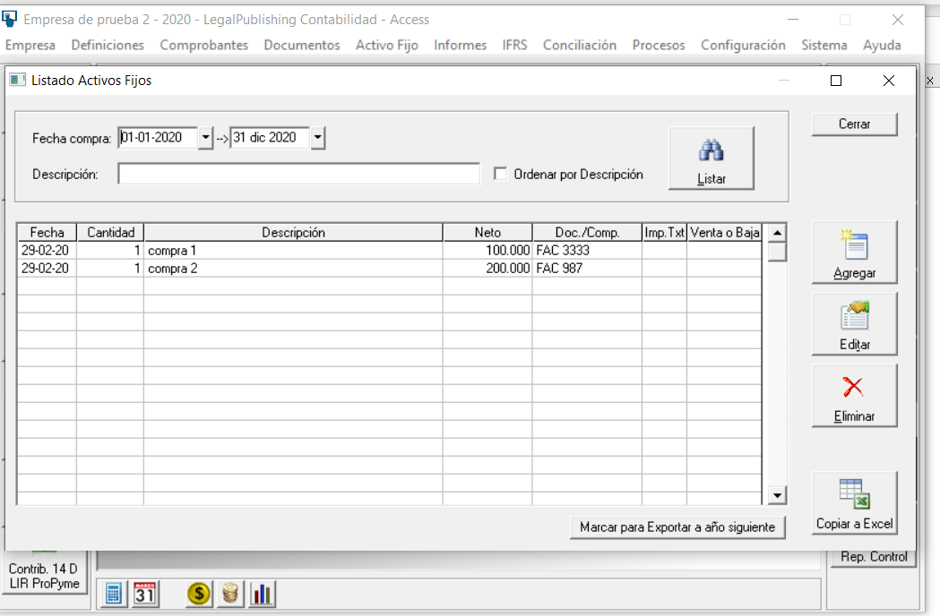
Volver

 | TEMA 1
 |  | FW: se puede evaluar
 | Si ingresamos en el Libro de Compras un Activo Fijo
 | con Areas de Negocio y Centro de Gestion

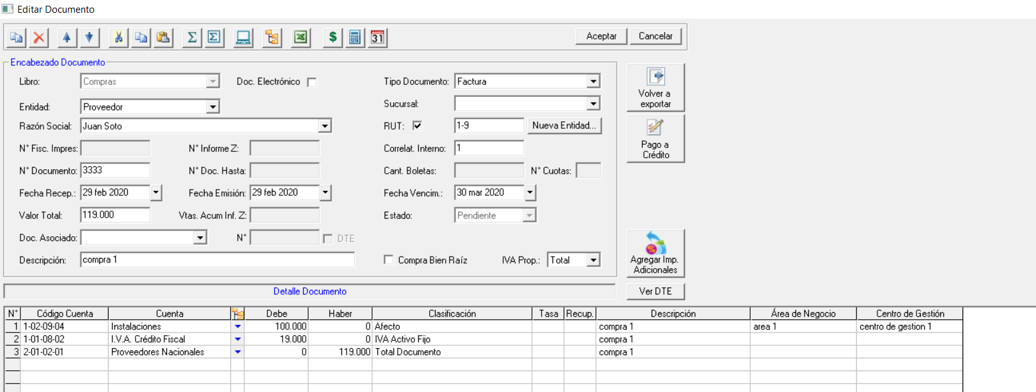

 | al momento de sacar los reportes de activo fijo, permitir filtrar por dichos elementos (areas de negocio y centro de gestión)

 | Crear un Filtro arriba que permita hacer esta clasificación (según cuadro amarillo)

 | TEMA 2

 | En la "Mantención de Activos Fijos" permitir el ingreso de activos fijos
 | por Areas de Negocio y Centro de Gestion

Tema 3
Volver

 | Al sacar el "Control de Activo Fijo Tributario" en su vista Resumida

 | Agregar las siguientes colummas

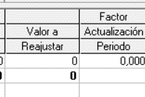
 |  | FW: se puede hacer

 | al momento de sacar el Resumen

